Hoja 1
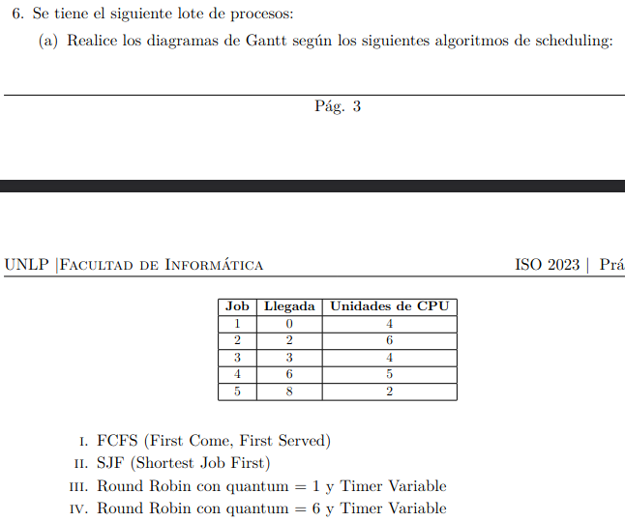
FCFS
Job | Llegada | Unidades de CPU | 0 | 1 | 2 | 3 | 4 | 5 | 6 | 7 | 8 | 9 | 10 | 11 | 12 | 13 | 14 | 15 | 16 | 17 | 18 | 19 | 20 | TR | TE
1 | 0 | 4 | >1 | 2 | 3 | 4< |  |  |  |  |  |  |  |  |  |  |  |  |  |  |  |  |  | 4 | 0
2 | 2 | 6 |  |  | > |  | 1 | 2 | 3 | 4 | 5 | 6< |  |  |  |  |  |  |  |  |  |  |  | 8 | 2
3 | 3 | 4 |  |  |  | > |  |  |  |  |  |  | 1 | 2 | 3 | 4< |  |  |  |  |  |  |  | 11 | 7
4 | 6 | 5 |  |  |  |  |  |  | > |  |  |  |  |  |  |  | 1 | 2 | 3 | 4 | 5< |  |  | 13 | 8
5 | 8 | 2 |  |  |  |  |  |  |  |  | > |  |  |  |  |  |  |  |  |  |  | 1 | 2< | 13 | 11
 |  |  |  |  |  |  |  |  |  |  |  |  |  |  |  |  |  |  |  |  |  |  |  | 9.8 | 5.6

SJF
Job | Llegada | Unidades de CPU | 0 | 1 | 2 | 3 | 4 | 5 | 6 | 7 | 8 | 9 | 10 | 11 | 12 | 13 | 14 | 15 | 16 | 17 | 18 | 19 | 20 | TR | TE
1 | 0 | 4 | >1 | 2 | 3 | 4< |  |  |  |  |  |  |  |  |  |  |  |  |  |  |  |  |  | 4 | 0
2 | 2 | 6 |  |  | > |  |  |  |  |  |  |  |  |  |  |  |  | 1 | 2 | 3 | 4 | 5 | 6< | 19 | 13
3 | 3 | 4 |  |  |  | > | 1 | 2 | 3 | 4< |  |  |  |  |  |  |  |  |  |  |  |  |  | 5 | 1
4 | 6 | 5 |  |  |  |  |  |  | > |  |  |  | 1 | 2 | 3 | 4 | 5< |  |  |  |  |  |  | 9 | 4
5 | 8 | 2 |  |  |  |  |  |  |  |  | >1 | 2< |  |  |  |  |  |  |  |  |  |  |  | 2 | 0
 |  |  |  |  |  |  |  |  |  |  |  |  |  |  |  |  |  |  |  |  |  |  |  | 7.8 | 3.6

Round robin (Q=1)
Job | Llegada | Unidades de CPU | 0 | 1 | 2 | 3 | 4 | 5 | 6 | 7 | 8 | 9 | 10 | 11 | 12 | 13 | 14 | 15 | 16 | 17 | 18 | 19 | 20 | TR | TE
1 | 0 | 4 | >1 | 2 | 3 |  | 4< |  |  |  |  |  |  |  |  |  |  |  |  |  |  |  |  | 5 | 1
2 | 2 | 6 |  |  | > | 1 |  |  | 2 |  |  | 3 |  |  |  | 4 |  |  |  | 5 |  | 6< |  | 19 | 12
3 | 3 | 4 |  |  |  | > |  | 1 |  | 2 |  |  | 3 |  |  |  | 4< |  |  |  |  |  |  | 12 | 8
4 | 6 | 5 |  |  |  |  |  |  | > |  | 1 |  |  |  | 2 |  |  |  | 3 |  | 4 |  | 5< | 15 | 10
5 | 8 | 2 |  |  |  |  |  |  |  |  | > |  |  | 1 |  |  |  | 2< |  |  |  |  |  | 8 | 6
 |  | Queue | 1 | 1 | 1 | 2 | 1 | 3 | 2 | 3 | 4 | 2 | 3 | 5 | 4 | 2 | 3 | 5 | 4 | 2 | 4 | 2 | 4 | 11.8 | 7.4
 |  |  |  |  | 2 | 1 | 3 | 2 | 3 | 4 | 2 | 3 | 5 | 4 | 2 | 3 | 5 | 4 | 2 | 4 | 2 | 4
 |  |  |  |  |  | 3 | 2 |  | 4 | 2 | 3 | 5 | 4 | 2 | 3 | 5 | 4 | 2
 |  |  |  |  |  |  |  |  |  |  | 5 | 4 | 2 | 3 | 5 | 4 | 2

Round robin (Q=6)
Job | Llegada | Unidades de CPU | 0 | 1 | 2 | 3 | 4 | 5 | 6 | 7 | 8 | 9 | 10 | 11 | 12 | 13 | 14 | 15 | 16 | 17 | 18 | 19 | 20 | TR | TE
1 | 0 | 4 | >1 | 2 | 3 | 4< |  |  |  |  |  |  |  |  |  |  |  |  |  |  |  |  |  | 4 | 0
2 | 2 | 6 |  |  | > |  | 1 | 2 | 3 | 4 | 5 | 6< |  |  |  |  |  |  |  |  |  |  |  | 8 | 2
3 | 3 | 4 |  |  |  | > |  |  |  |  |  |  | 1 | 2 | 3 | 4< |  |  |  |  |  |  |  | 11 | 7
4 | 6 | 5 |  |  |  |  |  | > |  |  |  |  |  |  |  |  | 1 | 2 | 3 | 4 | 5< |  |  | 13 | 9
5 | 8 | 2 |  |  |  |  |  |  |  |  | > |  |  |  |  |  |  |  |  |  |  | 1 | 2< | 13 | 11
 |  | Queue | 1 |  |  |  | 2 |  |  |  |  |  | 3 |  |  |  | 4 |  |  |  |  | 5 |  | 9.8 | 5.8
 |  |  |  |  |  |  | 3 |  |  |  |  |  | 4 |  |  |  | 5
 |  |  |  |  |  |  |  |  |  |  |  |  | 5

